-1.A2.CIR.604

 | PROJECT NAME IN FRENCH |  |  |  | Numéro local Номер помещения | -1.A2.CIR.604 | Niveau Этаж | -1
 | НАЗВАНИЕ ПРОЕКТА НА РУССКОМ ЯЗЫКЕ |  |  |  | Désignation | Room name in French
 | ASHGABAT - TURKMENISTAN |  |  |  | Наименование | Room name in Russian

Description Описание | N° Annexe 5 N° Приложения 5 | Numéro Facture Номер фактуры | Quantité Количество | Unité Единица измерения | Image Изображение |  | P.U. USD Ед. цена в Долларах | Total USD Итого в Долларах
Any material name in french-1 | test-annexe-code-1 |  | 1 | unité | 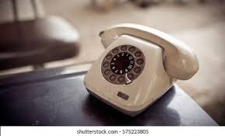
Любое название материала на русском языке-2 |  |  |  | штук
Any material name in french-2 | test-annexe-code-2 |  | 2 | unité | 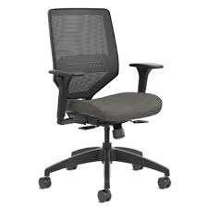
Любое название материала на русском языке-3 |  |  |  | штук
Any material name in french-3 | test-annexe-code-3 |  | 3 | unité | 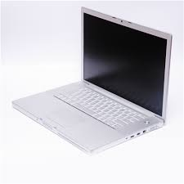
Любое название материала на русском языке-4 |  |  |  | штук
Any material name in french-4 | test-annexe-code-4 |  | 4 | unité | 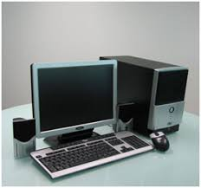
Любое название материала на русском языке-5 |  |  |  | штук
Any material name in french-5 | test-annexe-code-5 |  | 5 | unité | 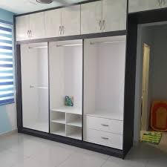
Любое название материала на русском языке-6 |  |  |  | штук
 |  |  |  |  |  |  | TOTAL USD ИТОГО В ДОЛЛАРАХ | 0.00

REPRESENTANT BOUYGUES / ПРЕДСТАВИТЕЛЬ ОТ КОМПАНИИ "БУИГ" |  | REPRESENTANT / ПРЕДСТАВИТЕЛЬ
Nom / Имя: |  | Nom / Имя:
Signature / Подпись: |  | Signature / Подпись:
Date / Дата: _____________________________ |  | Date / Дата: _____________________________
ENTREPRISE / ГЕНПОДРЯДЧИК |  | EXPLOITANT / ЭКСПЛУАТИРУЮЩАЯ СТОРОНА |  |  |  | MAITRE D'OUVRAGE / ЗАКАЗЧИК
Nom / Имя |  | Nom / Имя : |  |  |  | Nom / Имя:
Signature / Подпись: |  | Signature / Подпись: |  |  |  | Signature / Подпись:
Date / Дата: _____________________________ |  | Date / Дата: _____________________________ |  |  |  | Date / Дата: _____________________________

